상품제안서
카르페디엠 75 경량 카본 골프우산 (C063) | 상품코드: F30950

 |  |  |  |  |  |  | 02-412-0044 | www.easy1.co.kr
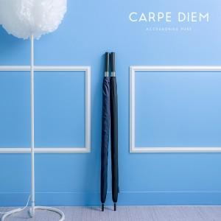

【상세/제작정보】

【인쇄/포장옵션】 | 실크, 원단인쇄 / 포장불가능

【공급단가】 | 수량 | 50~ | 100~ | 500~ | 1,000~ | 2,000~
*VAT별도 | 단가 | 43,200원 | 42,480원 | 41,400원 | 40,670원 | 39,600원

【상품 URL】 | https://easy1.co.kr:443/src/goods_detail.php?gdno=30950

